Copertina


Allegato statistico rilevazione opinione laureande e laureandi

Relazione annuale 2023 dei Nuclei di Valutazione interna (D. Lgs. 19/2012, art. 12 e art. 14)

 | Nucleo di Valutazione Università degli Studi di Siena

Grafici CdL
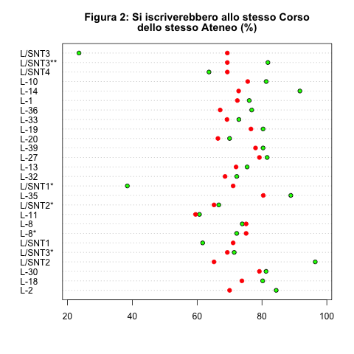
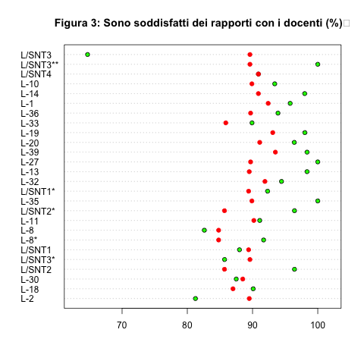
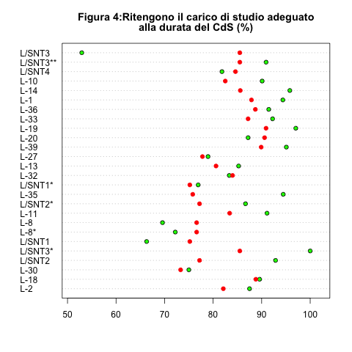
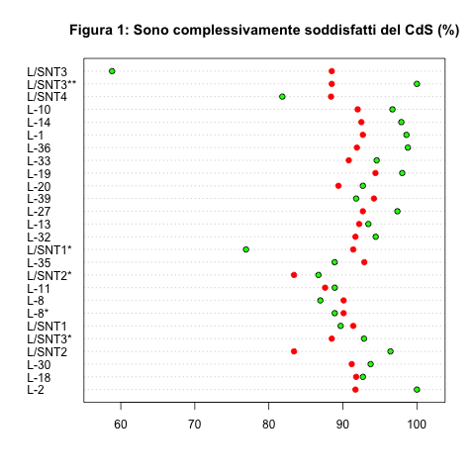
Legenda
● Unisi
● Nazionale
L/SNT2 Fisioterapia (Abilitante alla Professione sanitaria di Fisioterapista)
L/SNT2* Logopedia (Abilitante alla Professione sanitaria di Logopedista)
L/SNT3# Igiene Dentale (Abilitante alla Professione sanitaria di Igienista dentale)
L/SNT3* Dietistica (Abilitante alla Professione sanitaria di Dietista)
L/SNT3** Tecniche di Laboratorio Biomedico (Abilitante alla Professione sanitaria di Tecnico di Laboratorio biomedico)
L/SNT1* Ostetricia (Abilitante alla Professione Sanitaria di Ostetrica/o)
L/SNT1 Infermieristica (Abilitante alla Professione sanitaria di Infermiere)
L-8* Ingegneria gestionale
L-8 Ingegneria informatica e dell'Informazione

Grafici CdLM e CdLM ciclo unico
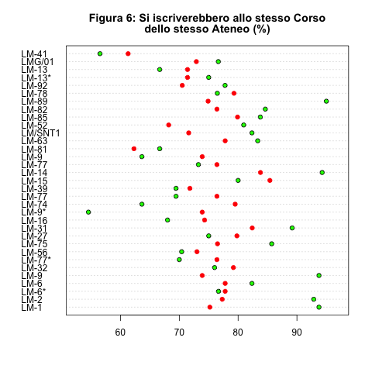
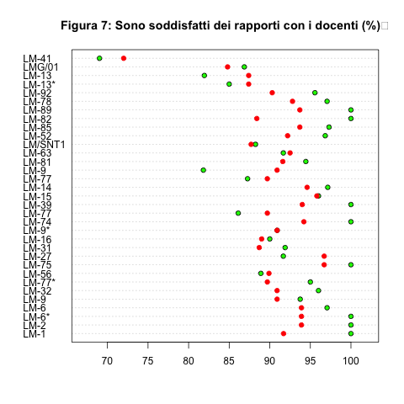
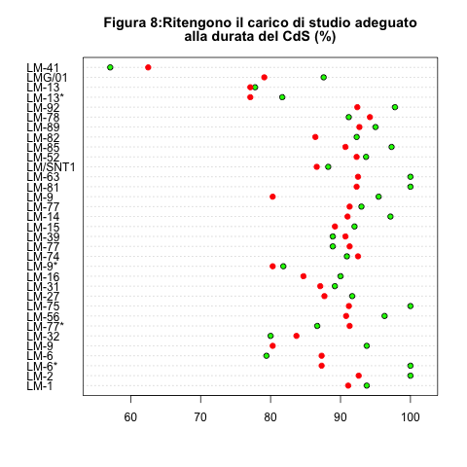
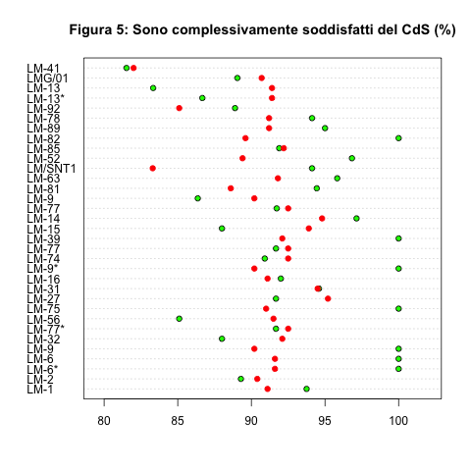
Legenda
● Unisi
● Nazionale
LM-13* Chimica e Tecnologia farmaceutiche
LM-13 Farmacia
LM-6* Biologia
LM-6 Biologia sanitaria
LM-9* Genetic Counsellors
LM-9 Biotechnologies of Human Reproduction
LM-77* Economia e Gestione degli Intermediari finanziari
LM-77 International Accounting and Management

